Instrucciones
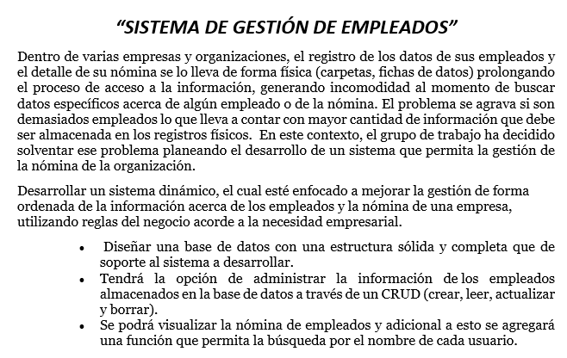

Gráficos
 | Proyecto
 | Identificacion Virtual

Gráfico de esfuerzo

Gráfico de tareas

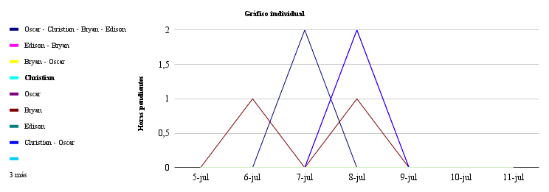

 | 2021-07-05 | 2021-07-06 | 2021-07-07 | 2021-07-08 | 2021-07-09 | 2021-07-10 | 2021-07-11
Oscar - Christian - Bryan - Edison | 0 | 0 | 2 | 0 | 0 | 0 | 0
Edison - Bryan | 0 | 0 | 0 | 2 | 0 | 0 | 0
Bryan - Oscar | 0 | 0 | 0 | 0 | 0 | 0 | 0
Christian | 0 | 0 | 0 | 0 | 0 | 0 | 0
Oscar | 0 | 0 | 0 | 0 | 0 | 0 | 0
Bryan | 0 | 1 | 0 | 1 | 0 | 0 | 0
Edison | 0 | 0 | 0 | 0 | 0 | 0 | 0
Christian - Oscar | 0 | 0 | 0 | 2 | 0 | 0 | 0
 | 0 | 0 | 0 | 0 | 0 | 0 | 0
 | 0 | 0 | 0 | 0 | 0 | 0 | 0
 | 0 | 0 | 0 | 0 | 0 | 0 | 0
 | 0 | 0 | 0 | 0 | 0 | 0 | 0

